бланк жен
 |  |  | Бланк-заказа № _____ |  |  |  |  |  |  |  |  | "___"___________ 201_г
ПОСТАВЩИК |  |  |  | ПОКУПАТЕЛЬ
Организация | ООО "ЛайфЕлеганс" www.life-elegans.ru |  |  | Организация
Адрес | г. Екатеринбург, пер. Хибиногорский 29, 2 этаж, офис 12. |  |  | Адрес
№ | ФОТО | ЗАКАЗ |  |  |  |  |  |  |  |  |  |  | Кол-во пар
1 | 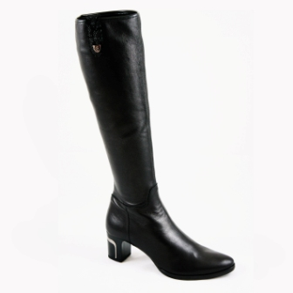 | Наименование | сапоги женские |  |  |  |  |  | GIUSEPPE MANCINI
 |  | СКИДКА | -20% от фабричной стоимости |  | Верх/Цвет | Натуральная кожа – стрейч, черный |  |  |  |  |  |  | 0
 |  | Модель | GM-K |  | Подкладка | Текстиль стрейч
 |  | Цена без НДС, руб. | 4,500 |  | Размеры | 35 | 36 | 37 | 38 | 39 | 40 | 41
 |  | Стоимость | 0 |  | Проставить количество | 0 | 0 | 0 | 0 | 0 | 0 | 0
2 | 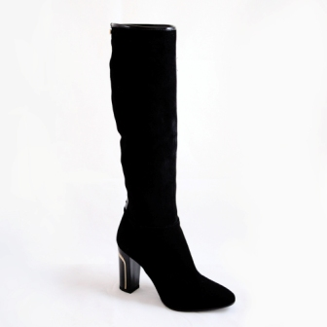 | Наименование | сапоги женские |  |  |  |  |  | GIUSEPPE MANCINI |  |  |  | 0
 |  | СКИДКА | -20% от фабричной стоимости |  | Верх/Цвет | Натуральная замша – стрейч, черный
 |  | Модель | GM-Z |  | Подкладка | Текстиль стрейч
 |  | Цена без НДС, руб. | 4,500 |  | Размер | 35 | 36 | 37 | 38 | 39 | 40 | 41
 |  | Стоимость | 0 |  | Проставить количество | 0 | 0 | 0 | 0 | 0 | 0 | 0
3 | 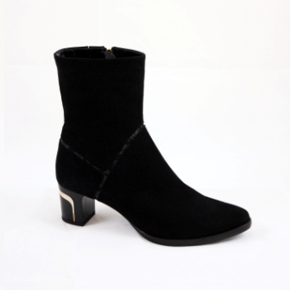 | Наименование | ботинки женские |  |  |  |  |  | GIUSEPPE MANCINI |  |  |  | 0
 |  | СКИДКА | -20% от фабричной стоимости |  | Верх/Цвет | Натуральная замша, черный
 |  | Модель | 6313 |  | Подкладка | Натуральный мех
 |  | Цена без НДС, руб. | 4,100 |  | Размер | 35 | 36 | 37 | 38 | 39 | 40 | 41
 |  | Стоимость | 0 |  | Проставить количество | 0 | 0 | 0 | 0 | 0 | 0 | 0
4 | 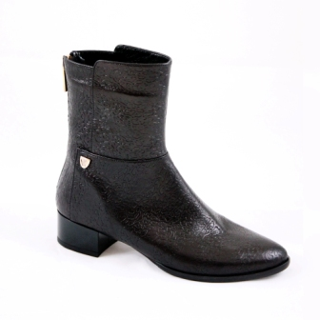 | Наименование | ботинки женские |  |  |  |  |  | GIUSEPPE MANCINI |  |  |  | 0
 |  | СКИДКА | -20% от фабричной стоимости |  | Верх/Цвет | Натуральная кожа, черный
 |  | Модель | 6105 |  | Подкладка | Байка
 |  | Цена без НДС, руб. | 4,100 |  | Размер | 35 | 36 | 37 | 38 | 39 | 40 | 41
 |  | Стоимость | 0 |  | Проставить количество | 0 | 0 | 0 | 0 | 0 | 0 | 0
5 | 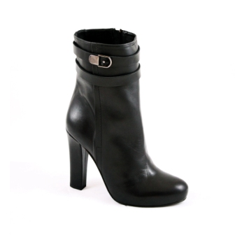 | Наименование | ботинки женские |  |  |  |  |  | DEL GATTO |  |  |  | 0
 |  | СКИДКА | -20% от фабричной стоимости |  | Верх/Цвет | Натуральная кожа, черный
 |  | Модель | №003 |  | Подкладка | нат.кожа
 |  | Цена без НДС, руб. | 3,600 |  | Размер | 35 | 36 | 37 | 38 | 39 | 40 | 41
 |  | Стоимость | 0 |  | Проставить количество | 0 | 0 | 0 | 0 | 0 | 0 | 0
6 | 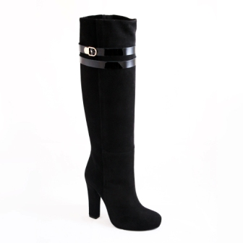 | Наименование | сапоги женские |  |  |  |  |  | DEL GATTO |  |  |  | 0
 |  | СКИДКА | -20% от фабричной стоимости |  | Верх | Натуральная замша, черный
 |  | Модель | 002-Z |  | Подкладка | нат.кожа
 |  | Цена без НДС, руб. | 3,800 |  | Размер | 35 | 36 | 37 | 38 | 39 | 40 | 41
 |  | Стоимость | 0 |  | Проставить количество | 0 | 0 | 0 | 0 | 0 | 0 | 0
7 | 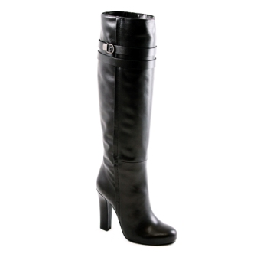 | Наименование | сапоги женские |  |  |  |  |  | DEL GATTO |  |  |  | 0
 |  | СКИДКА | -20% от фабричной стоимости |  | Верх | Натуральная кожа, черный
 |  | Модель | 002-K |  | Подкладка | нат.кожа
 |  | Цена без НДС, руб. | 3,800 |  | Размер | 35 | 36 | 37 | 38 | 39 | 40 | 41
 |  | Стоимость | 0 |  | Проставить количество | 0 | 0 | 0 | 0 | 0 | 0 | 0
8 | 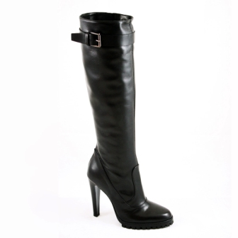 | Наименование | сапоги женские |  |  |  |  |  | DEL GATTO |  |  |  | 0
 |  | СКИДКА | -20% от фабричной стоимости |  | Верх | Натуральная кожа, черный
 |  | Модель | 1001 |  | Подкладка | нат.кожа
 |  | Цена без НДС, руб. | 3,800 |  | Размер | 35 | 36 | 37 | 38 | 39 | 40 | 41
 |  | Стоимость | 0 |  | Проставить количество | 0 | 0 | 0 | 0 | 0 | 0 | 0
9 | 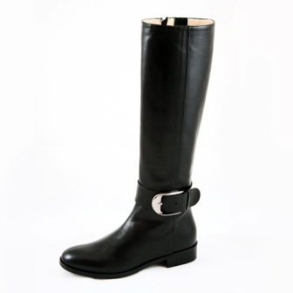 | Наименование | сапоги женские |  |  |  |  |  | DEL GATTO |  |  |  | 0
 |  | СКИДКА | -20% от фабричной стоимости |  | Верх | Натуральная кожа, черный
 |  | Модель | DG-335 |  | Подкладка | нат.кожа
 |  | Цена без НДС, руб. | 3,800 |  | Размер | 35 | 36 | 37 | 38 | 39 | 40 | 41
 |  | Стоимость | 0 |  | Проставить количество | 0 | 0 | 0 | 0 | 0 | 0 | 0
10 | 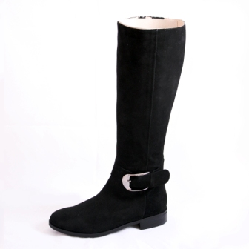 | Наименование | сапоги женские |  |  |  |  |  | DEL GATTO |  |  |  | 0
 |  | СКИДКА | -20% от фабричной стоимости |  | Верх | Натуральная замша, черный
 |  | Модель | DG-336 |  | Подкладка | нат.кожа
 |  | Цена без НДС, руб. | 3,800 |  | Размер | 35 | 36 | 37 | 38 | 39 | 40 | 41
 |  | Стоимость | 0 |  | Проставить количество | 0 | 0 | 0 | 0 | 0 | 0 | 0
11 | 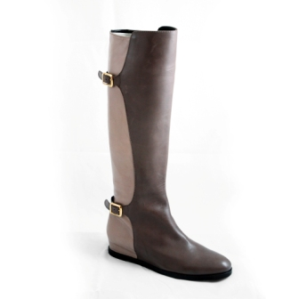 | Наименование | сапоги женские |  |  |  |  |  | ON TIME |  |  |  | 0
 |  | СКИДКА | -20% от фабричной стоимости |  | Верх | Натуральная кожа, коричневый + бежевый
 |  | Модель | ON TIME |  | Подкладка | нат.кожа
 |  | Цена без НДС, руб. | 4,500 |  | Размер | 35 | 36 | 37 | 38 | 39 | 40 | 41
 |  | Стоимость | 0 |  | Проставить количество | 0 | 0 | 0 | 0 | 0 | 0 | 0
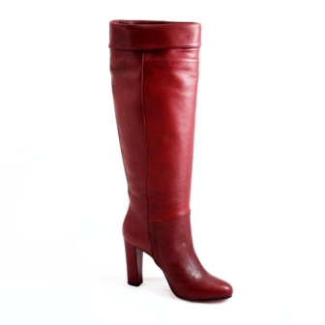
12 |  | Наименование | сапоги женские |  |  |  |  |  | LES PETITES
 |  | СКИДКА | -20% от фабричной стоимости |  | Верх | Натуральная кожа, вишня
 |  | Модель | 06 BORDO |  | Подкладка | нат.кожа
 |  | Цена без НДС, руб. | 3,800 |  | Размер | 35 | 36 | 37 | 38 | 39 | 40 | 41
 |  | Стоимость | 0 |  | Проставить количество | 0 | 0 | 0 | 0 | 0 | 0 | 0 | 0
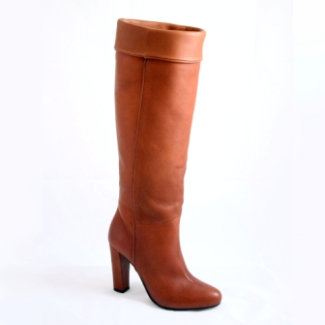
13 |  | Наименование | сапоги женские |  |  |  |  |  | LES PETITES
 |  | СКИДКА | -20% от фабричной стоимости |  | Верх | Натуральная кожа, коричневый
 |  | Модель | 06 CUOIO |  | Подкладка | нат.кожа
 |  | Цена без НДС, руб. | 3,800 |  | Размер | 35 | 36 | 37 | 38 | 39 | 40 | 41
 |  | Стоимость | 0 |  | Проставить количество | 0 | 0 | 0 | 0 | 0 | 0 | 0 | 0
14 | 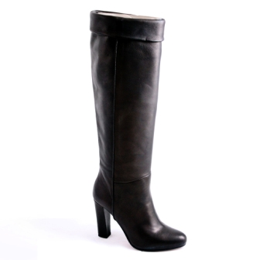 | Наименование | сапоги женские |  |  |  |  |  | LES PETITES |  |  |  | 0
 |  | СКИДКА | -20% от фабричной стоимости |  | Верх | Натуральная кожа, черный
 |  | Модель | 06 NOIR |  | Подкладка | нат.кожа
 |  | Цена без НДС, руб. | 3,800 |  | Размер | 35 | 36 | 37 | 38 | 39 | 40 | 41
 |  | Стоимость | 0 |  | Проставить количество | 0 | 0 | 0 | 0 | 0 | 0 | 0
Итого пар |  |  |  |  |  |  |  |  |  |  | 0
Сумма заказа, руб (без НДС) |  |  |  |  |  |  |  |  |  |  | 0
 |  |  |  |  | Заказник отправлять на почту: life-elegans@yandex.ru

